Hoja1
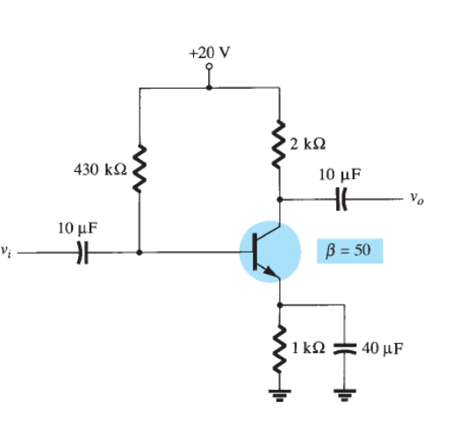

 | 14.05

4.0208333333E-05
0.0020104166667
0.0019702083333

Hoja3
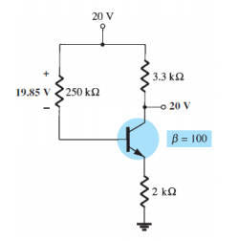

 | 1000

4.12

Hoja4
